الادوات للأسئلة العملية
 | Stonework Practical - Requirement List |  |  | عمالة الحفر والتنقيب عن الآبار عملي - قائمة المتطلبات
S.No | Description | Unit | Quantity (per candidate) | الكمية (لكل مرشح) | الوصف | م

 | Task 1 |  |  | مهمة 1
1 | Safety Shoes, gloves, and helmet. Safety Glasses & Hearing Protection? | PC | 1 |  | حذاء وقفازات وخوذة السلامة ، نظارات وقاية ، سماعات حماية | 1
2 | Bulldozer | PC | 1 |  | البلدوزر | 2
3 | Excavator | PC | 1 |  | الحفار | 3
4 | Surveying Instruments (Total stations, GPS devices) | SET | 1 |  | أدوات المساحة وأجهزة تحديد المواقع العالمية (GPS) | 4
5 | Safety Barriers (Fencing, tape) | SET | 1 |  | حواجز السلامة (سياج، شريط) | 5
6 | Environmental Monitoring Equipment (Air quality sensors, water quality probes) | SET | 1 |  | معدات رصد البيئة (أجهزة قياس جودة الهواء، أجهزة قياس جودة المياه) | 6
7 | Notebook with pen | PC | 1 |  | دفتر ملاحظات وقلم | 7

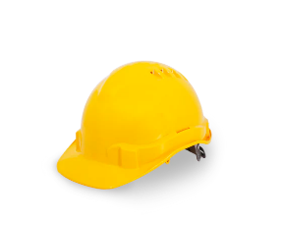
Instrument Name |  | صور الأدوات |  |  | اسم الأدوات
Safety Shoes, gloves, and helmet. Safety Glasses & Hearing Protection? |  |  |  |  | حذاء وقفازات وخوذة السلامة ، نظارات وقاية ، سماعات حماية
Bulldozer |  | 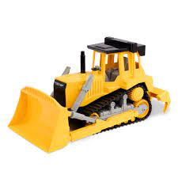 |  |  | البلدوزر
Excavator |  | 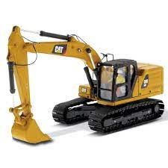 |  |  | الحفار
Surveying Instruments (Total stations, GPS devices) |  |  |  |  | أدوات المساحة وأجهزة تحديد المواقع العالمية (GPS)
Safety Barriers (Fencing, tape) |  | 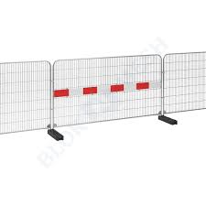 |  |  | حواجز السلامة (سياج، شريط)
Environmental Monitoring Equipment (Air quality sensors, water quality probes) |  | 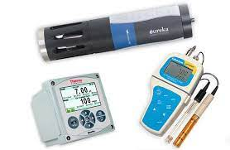 |  |  | معدات رصد البيئة (أجهزة قياس جودة الهواء، أجهزة قياس جودة المياه)
Notebook with pen |  |  |  |  | دفتر ملاحظات وقلم

 | Stonework Practical - Requirement List |  |  | عمالة الحفر والتنقيب عن الآبار عملي - قائمة المتطلبات
S.No | Description | Unit | Quantity (per candidate) | الكمية (لكل مرشح) | الوصف | م

 | Task 2 |  |  | مهمة 2
1 | Safety Shoes, gloves, and helmet. Safety Glasses & Hearing Protection? | PC | 1 |  | حذاء وقفازات وخوذة السلامة ، نظارات وقاية ، سماعات حماية | 1
2 | Mud Mixing Tank | PC | 1 |  | خزان خلط الطين | 2
3 | Mud Pumps | PC | 1 |  | مضخات الطين | 3
4 | Viscometer | PC | 1 |  | مقياس اللزوجة | 4
5 | Desanders and Desilters | SET | 1 |  | فاصل الرمال والرواسب | 5
6 | Chemical Additives (Polymers, weighting materials) | SET | 1 |  | إضافات كيميائية (بوليمرات، مواد تثقيل) | 6
7 | Notebook with pen | PC | 1 |  | دفتر ملاحظات وقلم | 7
 |  |  |  |  |  | 8
 |  |  |  |  |  | 9

Instrument Name |  | صور الأدوات |  |  | اسم الأدوات
Safety Shoes, gloves, and helmet. Safety Glasses & Hearing Protection? |  |  |  |  | حذاء وقفازات وخوذة السلامة ، نظارات وقاية ، سماعات حماية
Mud Mixing Tank |  | 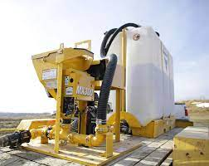 |  |  | خزان خلط الطين
Mud Pumps |  | 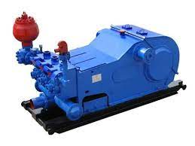 |  |  | مضخات الطين
Viscometer |  | 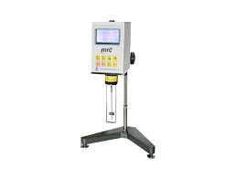 |  |  | مقياس اللزوجة
Desanders and Desilters |  | 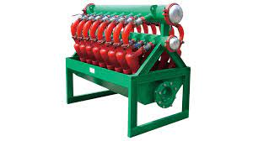 |  |  | فاصل الرمال والرواسب
Chemical Additives (Polymers, weighting materials) |  | 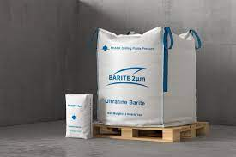 |  |  | إضافات كيميائية (بوليمرات، مواد تثقيل)
Notebook with pen |  |  |  |  | دفتر ملاحظات وقلم

 | Stonework Practical - Requirement List |  |  | عمالة الحفر والتنقيب عن الآبار عملي - قائمة المتطلبات
S.No | Description | Unit | Quantity (per candidate) | الكمية (لكل مرشح) | الوصف | م

 | Task 3 |  |  | مهمة 3
1 | Safety Shoes, gloves, and helmet. Safety Glasses & Hearing Protection? | PC | 1 |  | حذاء وقفازات وخوذة السلامة ، نظارات وقاية ، سماعات حماية | 1
2 | Casing Strings (Steel pipes of varying diameters) | SET | 1 |  | سلاسل الدعامات (أنابيب فولاذية بأقطار متفاوتة) | 2
3 | Casing Shoe | SET | 1 |  | حذاء الدعامة | 3
4 | Casing Hanger | SET | 1 |  | حامل الدعامة | 4
5 | Cementing Equipment | PC | 1 |  | معدات التسمين | 5
6 | Centralizers | PC | 1 |  | الموازنات المركزية | 6
7 | Notebook with pen | PC | 1 |  | دفتر ملاحظات وقلم | 7

Instrument Name |  | صور الأدوات |  |  | اسم الأدوات
Safety Shoes, gloves, and helmet. Safety Glasses & Hearing Protection? |  |  |  |  | حذاء وقفازات وخوذة السلامة ، نظارات وقاية ، سماعات حماية
Casing Strings (Steel pipes of varying diameters) |  |  |  |  | سلاسل الدعامات (أنابيب فولاذية بأقطار متفاوتة)
Casing Shoe |  | 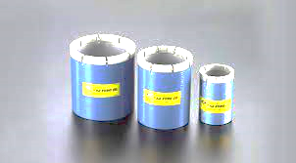 |  |  | حذاء الدعامة
Casing Hanger |  | 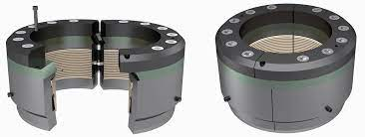 |  |  | حامل الدعامة
Cementing Equipment |  | 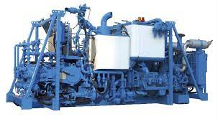 |  |  | معدات التسمين
Centralizers |  | 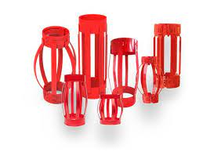 |  |  | الموازنات المركزية
Notebook with pen |  |  |  |  | دفتر ملاحظات وقلم

 | Stonework Practical - Requirement List |  |  | عمالة الحفر والتنقيب عن الآبار عملي - قائمة المتطلبات
S.No | Description | Unit | Quantity (per candidate) | الكمية (لكل مرشح) | الوصف | م

 | Task 4 |  |  | مهمة 4
1 | Safety Shoes, gloves, and helmet. Safety Glasses & Hearing Protection? | PC | 1 |  | حذاء وقفازات وخوذة السلامة ، نظارات وقاية ، سماعات حماية | 1
2 | cooling check device | SET | 1 |  | جهاز فحص المبرد | 2
3 | Oil tester | PC | 1 |  | جهاز فحص الزيت | 3
4 | Screwdrivers | SET | 1 |  | مفكات | 4
5 | Cleaning materials | PC | 1 |  | مواد تنظيف | 5
6 | Notebook with pen | PC | 1 |  | دفتر ملاحظات وقلم | 6
Instrument Name |  | صور الأدوات |  |  | اسم الأدوات
Safety Shoes, gloves, and helmet. Safety Glasses & Hearing Protection? |  |  |  |  | حذاء وقفازات وخوذة السلامة ، نظارات وقاية ، سماعات حماية
cooling check device |  | 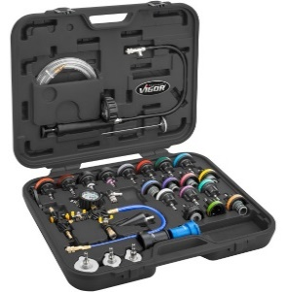 |  |  | جهاز فحص المبرد
Oil tester |  | 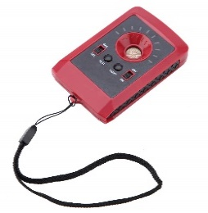 |  |  | جهاز فحص الزيت
Screwdrivers |  | 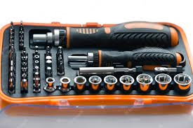 |  |  | مفكات
Cleaning materials |  | 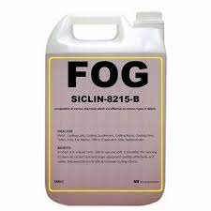 |  |  | مواد تنظيف
Notebook with pen |  |  |  |  | دفتر ملاحظات وقلم

 | Stonework Practical - Requirement List |  |  | عمالة الحفر والتنقيب عن الآبار عملي - قائمة المتطلبات
S.No | Description | Unit | Quantity (per candidate) | الكمية (لكل مرشح) | الوصف | م

 | Task 5 |  |  | مهمة 5
1 | Safety Shoes, gloves, and helmet. Safety Glasses & Hearing Protection? | PC | 1 |  | حذاء وقفازات وخوذة السلامة ، نظارات وقاية ، سماعات حماية | 1
2 | Geological counter | PC | 1 |  | العداد الجيولوجي | 2
3 | Leakage rate measuring device | PC | 1 |  | جهاز قياس معدل التسرب | 3
4 | Pressure devices | PC | 1 |  | اجهزة الضغط | 4
5 | Drilling tools | SET | 1 |  | أدوات الحفر | 5
6 | Notebook with pen | PC | 1 |  | دفتر ملاحظات وقلم | 6
Instrument Name |  | صور الأدوات |  |  | اسم الأدوات
Safety Shoes, gloves, and helmet. Safety Glasses & Hearing Protection? |  |  |  |  | حذاء وقفازات وخوذة السلامة ، نظارات وقاية ، سماعات حماية
Geological counter |  | 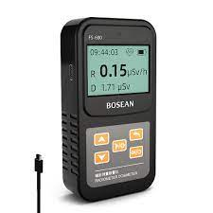 |  |  | العداد الجيولوجي
Leakage rate measuring device |  | 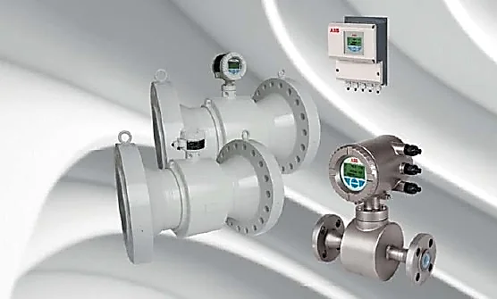 |  |  | جهاز قياس معدل التسرب
Pressure devices |  | 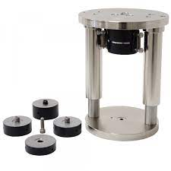 |  |  | اجهزة الضغط
Drilling tools |  | 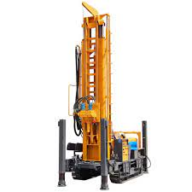 |  |  | أدوات الحفر
Notebook with pen |  |  |  |  | دفتر ملاحظات وقلم

